Accueil
 |  | Aide à l'analyse des résultats de l'évaluation diagnostique
 |  | Classe de CE2
 |  | Septembre 2017

éduSCOL

Livret téléchargé sur http://taniere-de-kyban.fr d'après le fichier original d'Eduscol

1

 | Ce fichier tableur comporte 4 feuilles (y compris cette page d'accueil)

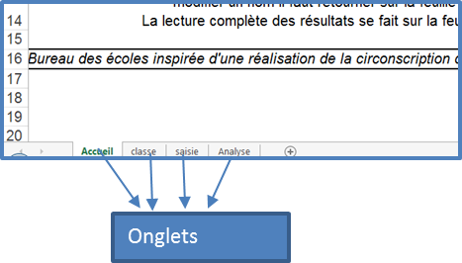
 | On passe d'une feuille à l'autre en cliquant sur les onglets qui se trouvent en bas à gauche du classeur.

2

 | Il faut remplir un fichier par élève.

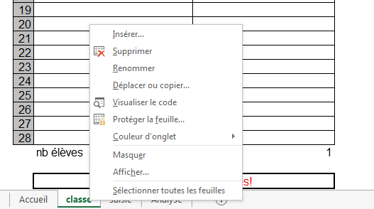

 | Pour renommer l'onglet avec le nom de l'élève
 | 1. Cliquer droit sur l'onglet
 | 2. Choisir "renommer" dans le menu déroulant
 | 3. Pour valider et sortir, cliquer n'importe où ailleurs sur la page

3

 | Les feuilles sont protégées afin que l'on ne puisse pas effacer une formule par erreur.

 | Pour enlever la protection |  | Pour saisir les résultats
 | 1. Dans le ruban, ouvrir l'onglet "révision", groupe "modification", commande "oter la protection de la feuille". |  | 1. Sur la feuille "Saisie", entrer une des valeurs attendues (1, 9, 0, Abs) 2. Pour modifier un nom, retour sur la feuille "Classe"
 | 2. Aucun mot de passe n'est exigé, en protégeant la feuille (même opération avec commande "protéger la feuille), vous pouvez en créer. |  | 3. Pour lire les résultats, utiliser la feuille "Analyse".La feuille "Saisie" donne les % par élève et par classe

Analyse
Evaluations pour CDOEASH

Français | 0
Ecriture et maîtrise de la langue | 0/9 | Ecole : | 0
Lecture | 0/20 | Commune : | 0
Ecriture | 0/6 | Adresse : | 0
Nombre total de réponse 1 (bonne réponse) par élève | 0/35 | Classe de : | 0
Nombre total de Abs ( élève absent lors de la passation) | 0/35
Pourcentage de réussite | 0.0%
Maths | 0
Nombres | 0/10
Calcul | 0/15
Géométrie | 0/3
Grandeur et mesure | 0/6
Organisation et gestion des données | 0/7
Nombre total de réponse 1 (bonne réponse) par élève | 0/41
Nombre total de Abs ( élève absent lors de la passation) | 0/41
Pourcentage de réussite | 0.0%

FRANCAIS | 0
Séquence
Ecriture et étude de la langue | 0.00%
respecter la correspondance entre lettres et sons | 0.00%
Donner des synonymes, antonymes | 0.00%
Commencer à utiliser l’ordre alphabétique | 0.00%
Respecter l'accord entre le sujet et le verbe. | 0.00%
Lecture | 0.00%
Déchiffrer des mots connus et inconnus rapidement | 0.00%
Lire à haute voix un texte comprenant des mots connus et inconnus | 0.00%
Lire un texte et manifester sa compréhension | 0.00%
Ecrire | 0.00%
Rédiger un texte court en exerçant une vigilance orthographique | 0.00%
Copier sans erreur un texte de 5 à 10 lignes en respectant la présentation proposée | 0.00%
MATHEMATIQUES | 0
Séquence
Nombres | 0.00%
Ecrire les nombres entiers naturels inférieurs à 1000 | 0.00%
Compléter des suites de 10 en 10, de 100 en 100 | 0.00%
Connaître les doubles/moitiés de nombres d'usage courant | 0.00%
Calcul | 0.00%
Connaître et utiliser les techniques opératoires de l'addition | 0.00%
Connaître et utiliser les techniques opératoires de la soustraction | 0.00%
Connaître et utiliser une technique opératoire de la multiplication | 0.00%
approcher la division | 0.00%
Resoudre des problèmes | 0.00%
Géométrie | 0.00%
Décrire, reproduire, tracer un carré, un rectangle, un triangle, un triangle rectangle | 0.00%
Suivre un programme de construction | 0.00%
Grandeur et mesures | 0.00%
conversions de toutes les grandeurs | 0.00%
connaître les unites de mesures (longueur, masse, durée) | 0.00%
Gestion des données | 0.00%

